DWSIM_Simulationen
Km | 0.2 | mmol/l
kcat | 1.67 | 1/s

Reactor
Property | Value | Unit | Conversions |  | Productstream
Temperature Difference | -0.18 | K | Compound | Conversion [%] | Compound | Mole Frac | Concentration [mol/l] | Concentration [mmol/l]
Heat Load | 0 | kW | Water | 0.001 | Laccase | 0.000000209 | 0.000007136 | 0.00714
Liquid residence time | 59.35 | s | ABTS_red | 88.684 | ABTS_red | 0.000015517 | 0.000067520 | 0.06752
Pressure drop | 120.00 | Pa | Oxygen | 0.907238 | ABTS_ox | 0.000001977 | 0.000529901 | 0.52990
Reaction Coordinate | 1.78E-11 | mol/s |  |  | Oxygen | 0.000423111 | 0.014449236 | 14.44924
Reaction Rate | 2.22E-06 | mol/[m3*s] |  |  | Water | 0.999559190 | 34.134943000 | 34134.94300
Reaction Heat | -2.15E-06 | kW |  |  |  |  |  | GESAMTSTROM

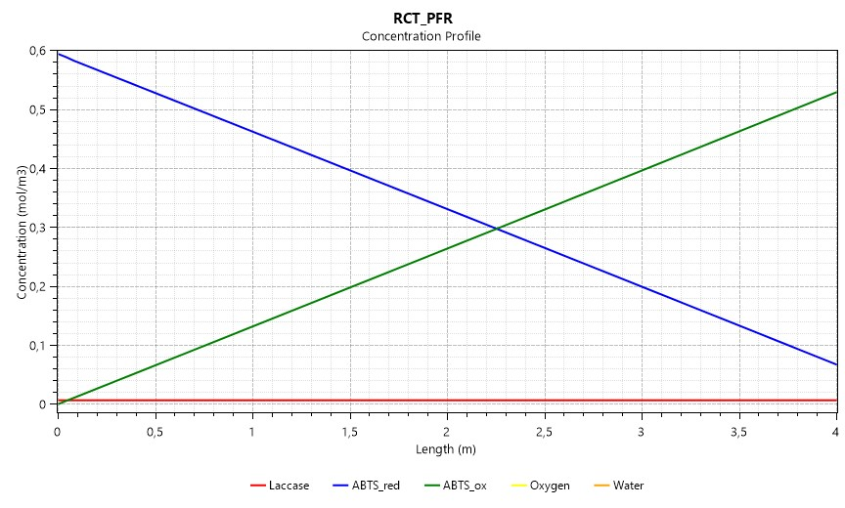
 |  |  |  |  | Reproduktion des Graphen für die Verschriftlichung
 |  |  |  |  | Zeit [s] | 0.0 | 59.4
 |  |  |  |  | c_ABTS_ox [mmol/l] | 0.000 | 0.530
 |  |  |  |  | c_ABTS_red [mmol/l] | 0.594 | 0.068
 |  |  |  |  | c_Laccase [mmol/l] | 0.007 | 0.007

Km | 0.2 | mmol/l
kcat | 0.77717405571 | 1/s

Reactor
Property | Value | Unit | Conversions |  | Productstream
Temperature Difference | 0.16 | K | Compound | Conversion [%] | Compound | Mole Frac | Concentration [mol/l] | Concentration [mmol/l]
Heat Load | 0 | kW | Water | 0.000 | Laccase | 0.000000209 | 0.000007114 | 0.00711
Liquid residence time | 59.35 | s | ABTS_red | 41.271 | ABTS_red | 0.000010261 | 0.000349360 | 0.34936
Pressure drop | 120.00 | Pa | Oxygen | 0.422205 | ABTS_ox | 0.000007233 | 0.000246252 | 0.24625
Reaction Coordinate | 8.27E-12 | mol/s |  |  | Oxygen | 0.000425183 | 0.014449236 | 14.44924
Reaction Rate | 1.03E-06 | mol/[m3*s] |  |  | Water | 0.999557110 | 34.134943000 | 34134.94300
Reaction Heat | -1.00E-06 | kW |  |  |  |  |  | GESAMTSTROM

 |  |  |  |  | Reproduktion des Graphen für die Verschriftlichung
 |  |  |  |  | Zeit [s] | 0.0 | 59.4
 |  |  |  |  | c_ABTS_ox [mmol/l] | 0.000 | 0.256
 |  |  |  |  | c_ABTS_red [mmol/l] | 0.594 | 0.349
 |  |  |  |  | c_Laccase [mmol/l] | 0.007 | 0.007

Vergleich_DWSIM_EnzymeML
Messwerte im Labor (Erste Messung aus dem EnzymeML Template vom 18.8.2021)
Zeit [s] | 0 | 1.46 | 2.92 | 4.36 | 18.98 | 20.44 | 21.9 | 23.36 | 37.96 | 39.42 | 40.88 | 42.34 | 56.94 | 58.4 | 59.86 | 61.32
ABTS_ox [mmol/l] | 0 | 0.021884108663 | 0.032225719949 | 0.041380695141 | 0.16282953118 | 0.17014884769 | 0.17876361846 | 0.18770225279 | 0.28453745806 | 0.29392950138 | 0.30170222689 | 0.30863290713 | 0.39251356988 | 0.40080447709 | 0.40695788478 | 0.41563742826

DWSIM Simulation mit kinetischen Parametern aus EnzymeML Template vom 18.8.2021
Zeit [s] | 0 | 59.35
ABTS_ox [mmol/l] | 0 | 0.8929679 | in der Flüssigphase

Parameter aus EnzymeML Template 18.8.2021 |  |  |  | Reaktionsrate nach MM
Laccase | 0.0000116 | mol/l |  | r = (c_Lacc * kcat*c_ABTS_red)/(Km+c_ABTS_red)
ABTS_red | 0.00097 | mol/l |  | r = (delta_c/delta_t)
Km | 0.0002 | mol/l
kcat | 1.67 | 1/s

Bestimmung Konzentration von ABTS ox über MM (händisch)
Zeit [s] | 0 | 1.46 | 2.92 | 4.36 | 18.98 | 20.44 | 21.9 | 23.36 | 37.96 | 39.42 | 40.88 | 42.34 | 56.94 | 58.4 | 59.86 | 61.32
ABTS_red [mol/l] | 0.00097 | 0.00094655160137 | 0.00092320207877 | 0.00090027356906 | 0.00066853642384 | 0.00064676612684 | 0.00062516327406 | 0.00060373531131 | 0.00039128330108 | 0.00037256687101 | 0.00035416316298 | 0.00033608754932 | 0.00015877314424 | 0.00014625660011 | 0.00013430998893 | 0.00012294716502
r [mol/s*l] | 1.6060547009E-05 | 1.5992823698E-05 | 1.5922576185E-05 | 1.5850693928E-05 | 1.4911162327E-05 | 1.4796474507E-05 | 1.4676686816E-05 | 1.455150755E-05 | 1.2819472653E-05 | 1.2605279471E-05 | 1.2380557301E-05 | 1.2144822266E-05 | 8.5729754292E-06 | 8.1826104007E-06 | 7.7827560997E-06 | 7.3749911403E-06
delta_t [s] | 1.46 | 1.46 | 1.44 | 14.62 | 1.46 | 1.46 | 1.46 | 14.6 | 1.46 | 1.46 | 1.46 | 14.6 | 1.46 | 1.46 | 1.46 | 1.46
delta_c [mol/l] | 2.3448398632E-05 | 2.33495226E-05 | 2.2928509706E-05 | 0.00023173714522 | 2.1770296997E-05 | 2.160285278E-05 | 2.1427962751E-05 | 0.00021245201023 | 1.8716430074E-05 | 1.8403708028E-05 | 1.8075613659E-05 | 0.00017731440508 | 1.2516544127E-05 | 1.1946611185E-05 | 1.1362823906E-05 | 1.0767487065E-05
ABTS_ox [mmol/l] | 0 | 0.023448398632 | 0.046797921232 | 0.069726430938 | 0.30146357616 | 0.32323387316 | 0.34483672594 | 0.36626468869 | 0.57871669892 | 0.59743312899 | 0.61583683702 | 0.63391245068 | 0.81122685576 | 0.82374339989 | 0.83569001107 | 0.84705283498

Anpassung der kinetischen Parameter über Solver
Km | 0.0002 | mol/l
kcat | 0.77717405571 | 1/s

Bestimmung Konzentration von ABTS ox mit angepassten Parametern
Zeit [s] | 0 | 1.46 | 2.92 | 4.36 | 18.98 | 20.44 | 21.9 | 23.36 | 37.96 | 39.42 | 40.88 | 42.34 | 56.94 | 58.4 | 59.86 | 61.32
ABTS_red [mol/l] | 0.00097 | 0.0009590877323 | 0.00094819664684 | 0.00093747600181 | 0.00082884805464 | 0.00081824446722 | 0.00080766752438 | 0.00079711771779 | 0.00069189605312 | 0.00068168534762 | 0.00067150882329 | 0.00066136716265 | 0.00056030619416 | 0.00055060632147 | 0.00054095119171 | 0.00053134176187
r [mol/s*l] | 7.4741559614E-06 | 7.4596475748E-06 | 7.444892383E-06 | 7.4300921457E-06 | 7.2627311049E-06 | 7.2444814019E-06 | 7.2258949233E-06 | 7.2069633337E-06 | 6.9936339042E-06 | 6.9702221388E-06 | 6.9463429075E-06 | 6.9219841431E-06 | 6.6437484163E-06 | 6.6131025736E-06 | 6.5818012592E-06 | 6.5498274835E-06
delta_t [s] | 1.46 | 1.46 | 1.44 | 14.62 | 1.46 | 1.46 | 1.46 | 14.6 | 1.46 | 1.46 | 1.46 | 14.6 | 1.46 | 1.46 | 1.46 | 1.46
delta_c [mol/l] | 1.0912267704E-05 | 1.0891085459E-05 | 1.0720645031E-05 | 0.00010862794717 | 1.0603587413E-05 | 1.0576942847E-05 | 1.0549806588E-05 | 0.00010522166467 | 1.02107055E-05 | 1.0176524323E-05 | 1.0141660645E-05 | 0.00010106096849 | 9.6998726877E-06 | 9.6551297575E-06 | 9.6094298384E-06 | 9.5627481258E-06
ABTS_ox [mmol/l] | 0 | 0.010912267704 | 0.021803353163 | 0.032523998194 | 0.14115194536 | 0.15175553278 | 0.16233247562 | 0.17288228221 | 0.27810394688 | 0.28831465238 | 0.29849117671 | 0.30863283735 | 0.40969380584 | 0.41939367853 | 0.42904880829 | 0.43865823813

Standardabweichung | 0 | 0.010971840959 | 0.010422366786 | 0.0088566969464 | 0.021677585811 | 0.018393314916 | 0.016431142839 | 0.014819970583 | 0.0064335111752 | 0.0056148489951 | 0.0032110501787 | 6.9776801614E-08 | 0.017180235959 | 0.01858920144 | 0.022090923505 | 0.023020809862 | 0.19771356973

KM = 0,2 mmol/l und kcat = 1,67 1/s
KM = 0,2 mmol/l und kcat = 0,77 1/s

DWSIM Simulation angepassten kinetischen Parametern
Zeit [s] | 0 | 59.35
ABTS_ox [mmol/l] | 0 | 0.39806642 | in der Flüssigphase

